ISTRUZIONI
Istruzioni per la compilazione della mappatura

Si chiede di non modificare lo schema inviato e rispettare la sequenza delle colonne
N.B: Il foglio relativo all'Area/Ufficio deve essere compilato soltanto se vi sono processi/procedimenti non inseriti/gestiti a livello di servizio
Colonne D - H -K: Responsabile attività/processo/fase
Direttore Generale
Direttore Direzione
Dirigente dell'Ufficio
Funzionario incaricato (P.O.)
Funzionario responsabile

Colonna L: Attività vincolata vs attività discrezionale
I valori ammessi sono Discrezionale o Vincolata

Colonna M: Tipologia di attività | Codici
Disposizione di legge | DdL
Disposizione Agenzia (PTPCT) | DA (PTPCT)
Disposizioni Agenzia | DA
Prassi dell'Ufficio | PU

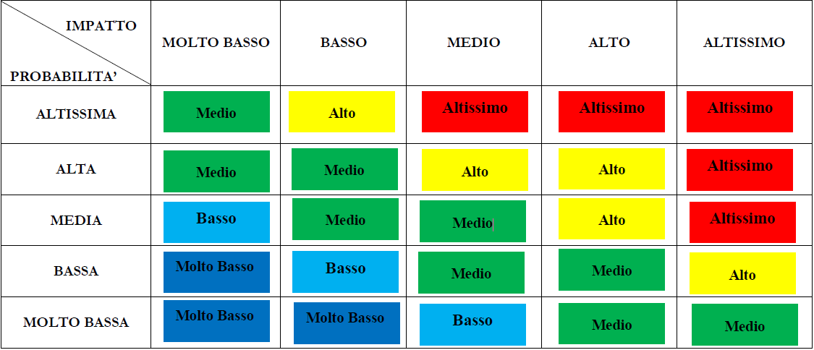
Colonne Q-R-S-T: Valutazione del rischio
Matrice da utilizzare per la compilazione delle relative colonne. N.B. La combinazione tra la probabilità e l'impatto da luogo alla rilevanza del rischio.

Colonna R: Motivazione
Colonna da compilare solo in caso di impatto con valore diverso da "ALTO" o "ALTISSIMO
Colonna N: Fattore abilitante
1- Mancata formazione/sensibilizzazione del personale
2 - Carenza del personale e mancato rispetto del principio di rotazione
3 - Assenza di regolamentazione
4 - Mancanza di chiarezza nei ruoli (non si sa "chi fa che cosa")
5 - Assenza di un sistema di controllo
6 - Altro (specificare)
Colonna O: Categorie di evento rischioso
1 - Uso improprio o distorto della discrezionalità
2 - Alterazione/manipolazione/utilizzo improprio di informazioni e documentazione
3 - Rivelazione di notizie riservate / violazione del segreto d’Ufficio
4 - Alterazione dei tempi
5 - Elusione delle procedure di svolgimento delle attività e di controllo
6 - Pilotamento di procedure/attività ai fini della concessione di privilegi/favori
7 - Conflitto di interessi
8 - Atro (specificare)
Colonna W: Stato di attuazione
I valori ammessi sono "In attuazione" o "Da attuare"

Colonne V-W-X-Y-Z: dati di dettaglio delle misure specifiche
In presenza di misure specifiche (colonna U), devono essere compilate obbligatoriamente le successive colonne (V,W,X,Y)

Colonna X- limiti delle fasi e tempi di attuazione
entro l'anno corrente (AC), entro l'anno successivo (AS), oltre (O)

